Alytaus
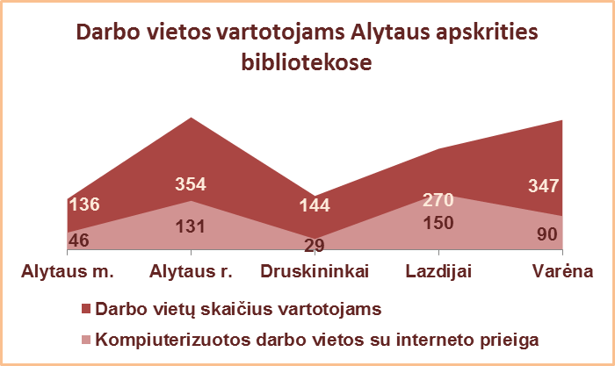
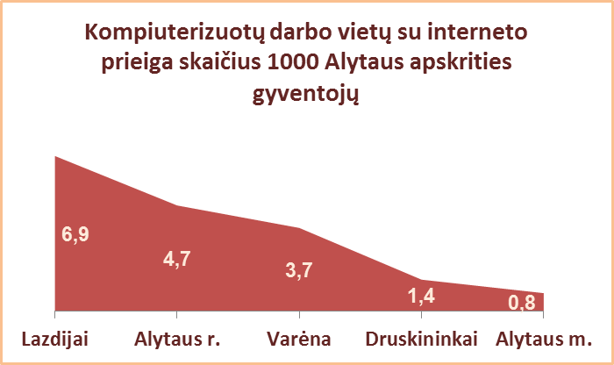
3.12. VARTOTOJAMS SKIRTŲ DARBO VIETŲ SKAIČIUS
ALYTAUS APSKRITIES SAVIVALDYBIŲ VIEŠOSIOSE BIBLIOTEKOSE 2013 M.

Eil. | Savivaldybių | Darbo vietų sk. vartotojams |  |  |  | Iš jų: kompiuterizuotų darbo vietų skaičius |  |  |  |  |  |  |  |  |  |  |  |  |  | Vartotojų apmokymas
Nr. | viešosios | SVB tinklo b-kose | VB | Miesto fil. | Kaimo fil. | Iš viso |  |  |  | Prijungtų prie tinklo |  |  |  | Su interneto prieiga
 | bibliotekos |  |  |  |  | SVB | VB | Miesto fil. | Kaimo fil. | SVB | VB | Miesto fil. | Kaimo fil. | SVB | VB | Miesto fil. | Kaimo fil. | Vietų sk. 1000 gyvent. | Vartot.sk. 1 vietai | Trukmė (val.) | Lankytojų skaičius

1 | Alytaus m. | 136 | 87 | 49 | x | 46 | 31 | 15 | x | 0 | 0 | 0 | x | 46 | 31 | 15 | x | 0.8 | 184 | 289 | 627
2 | Alytaus r. | 354 | 41 | 27 | 286 | 131 | 21 | 10 | 100 | 131 | 21 | 10 | 100 | 131 | 21 | 10 | 100 | 4.7 | 108 | 15 | 190
3 | Druskininkai | 144 | 116 | 10 | 18 | 29 | 17 | 4 | 8 | 29 | 17 | 4 | 8 | 29 | 17 | 4 | 8 | 1.4 | 239 | 936 | 604
4 | Lazdijai | 270 | 61 | 15 | 194 | 151 | 23 | 7 | 121 | 150 | 23 | 7 | 120 | 150 | 23 | 7 | 120 | 6.9 | 44 | 1107 | 205
5 | Varėna | 347 | 93 | x | 254 | 90 | 17 | x | 73 | 90 | 17 | x | 73 | 90 | 17 | x | 73 | 3.7 | 101 | 1195 | 1337
Iš viso: |  | 1251 | 398 | 101 | 752 | 447 | 109 | 36 | 302 | 400 | 78 | 21 | 301 | 446 | 109 | 36 | 301 | 2.9 | 104 | 3542 | 2963

Vilniaus
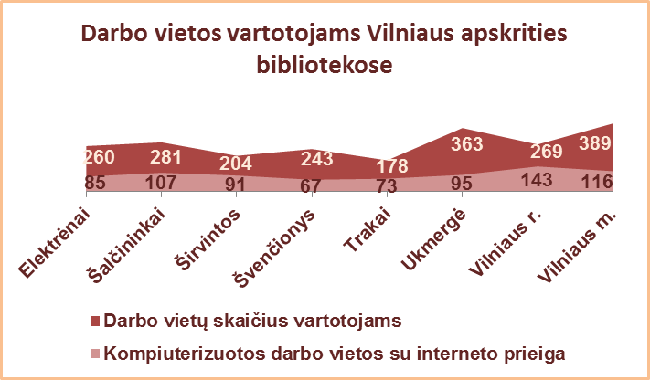
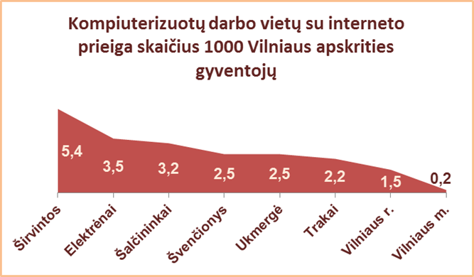
3.12. VARTOTOJAMS SKIRTŲ DARBO VIETŲ SKAIČIUS
VILNIAUS APSKRITIES SAVIVALDYBIŲ VIEŠOSIOSE BIBLIOTEKOSE 2013 M.

Eil. | Savivaldybių | Darbo vietų skaičius vartotojams |  |  |  | Iš jų: kompiuterizuotų darbo vietų skaičius |  |  |  |  |  |  |  |  |  |  |  |  |  | Vartotojų apmokymas
Nr. | viešosios | SVB tinklo b-kose | VB | Miesto fil. | Kaimo fil. | Iš viso |  |  |  | Prijungtų prie tinklo |  |  |  | Su interneto prieiga
 | bibliotekos |  |  |  |  | SVB | VB | Miesto fil. | Kaimo fil. | SVB | VB | Miesto fil. | Kaimo fil. | SVB | VB | Miesto fil. | Kaimo fil. | Vietų sk. 1000 gyvent. | Vartot.sk. 1 vietai | Trukmė (val.) | Lanky-tojų skaičius

1 | Elektrėnai | 260 | 119 | 24 | 117 | 85 | 28 | 8 | 49 | 85 | 28 | 8 | 49 | 85 | 28 | 8 | 49 | 3.5 | 92 | 400 | 126
2 | Šalčininkai | 281 | 48 | 30 | 203 | 110 | 12 | 12 | 86 | 107 | 12 | 12 | 83 | 107 | 12 | 12 | 83 | 3.2 | 92 | 672 | 1322
3 | Širvintos | 204 | 35 | x | 169 | 92 | 12 | x | 80 | 91 | 12 | x | 79 | 91 | 12 | x | 79 | 5.4 | 54 | 1171 | 174
4 | Švenčionys | 243 | 46 | 61 | 136 | 67 | 16 | 12 | 39 | 67 | 16 | 12 | 39 | 67 | 16 | 12 | 39 | 2.5 | 142 | 981 | 1155
5 | Trakai | 178 | 43 | 19 | 116 | 73 | 17 | 10 | 46 | 50 | 17 | 6 | 27 | 73 | 17 | 10 | 46 | 2.2 | 125 | 2352 | 2000
6 | Ukmergė | 363 | 76 | x | 287 | 121 | 44 | x | 77 | 95 | 18 | x | 77 | 95 | 18 | x | 77 | 2.5 | 89 | 8734 | 1323
7 | Vilniaus r. | 269 | 18 | 23 | 228 | 143 | 5 | 8 | 130 | 143 | 5 | 8 | 130 | 143 | 5 | 8 | 130 | 1.5 | 75 | 397 | 420
 |  | 1798 | 385 | 157 | 1256 | 691 | 134 | 50 | 507 | 638 | 108 | 46 | 484 | 661 | 108 | 50 | 503 | 2.5 | 92 | 14707 | 6520
8 | Vilniaus m. | 389 | 0* | 389 | x | 211 | 13 | 198 | x | 113 | 0* | 113 | x | 116 | 0* | 116 | x | 0.2 | 482 | 2695 | 1452
Iš viso: |  | 2187 | 385 | 546 | 1256 | 902 | 147 | 248 | 507 | 751 | 108 | 159 | 484 | 777 | 108 | 166 | 503 | 1.0 | 150 | 17402 | 7972
*Vilniaus m. CB dėl rekonstrukcijos darbų nuo 2007 m. vartotojų neaptarnauja.

